Receita
Tipo**: | Geleia de Mexerica, Maracujá e Banana

Itens | Alimentos/Ingredientes | Classificação | Medida Padronizada /Und | Peso Bruto gramas (PL) | Peso Liquido gramas (PL) | Fator de Correção (IC) | 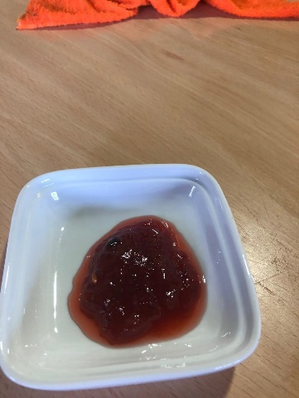
1 | MEXERICA |  |  | 1051 | 666
2 | MARACUJÁ AZEDO |  |  | 651 | 156
3 | BANANA NANICA |  |  | 411 | 269
4 | AÇÚCAR REFINADO |  |  | 500 | 500

 |  |  |  |  |  |  | Indice de Cocção (PPP*/Σ PL):
TOTAL |  |  |  | 2613 | 1591
Passos
1 | Lave e pese todos os ingredientes |  |  | OBSERVAÇÕES
2 | Descasque as mexericas, pique e reserve;
3 | Corte os maracujás ao meio, retire a polpa e reserve;
4 | Descasque as bananas, pique e reserve;
5 | Em uma panela, junte as mexericas, a polpa do maracujá e as bananas;
6 | Adicione o açúcar e cozinhe em fogo baixo por cerca de 20 minutos;
7 | Pese a preparação pronta;
8 | Porcione a preparação e guarde sob refrigeração.
**Tipo: |  | Classificação segundo o Guia Alimentar para a População Brasileira
Entrada (E) |  | 1 | In natura ou minimamente processado
Prato Principal(PP) |  | 2 | Ingrediente culinário
Guarnição (G) |  | 3 | Processado
Sobremesa (S) |  | 4 | Ultraprocessado
PPP: Peso da preparaçao Pronta

